상품제안서
양키캔들 스튜디오 284g | 상품코드: S39412

 |  |  |  |  |  |  | 02-713-8555 | www.synergygift.co.kr
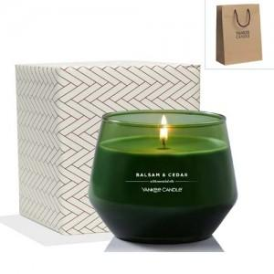 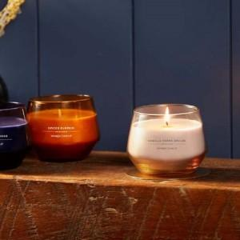 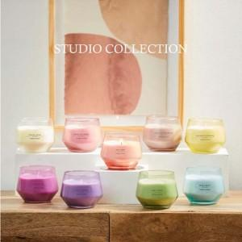

【상세/제작정보】 | <p><span style="font-size: 14pt;">​※&nbsp;</span><span style="font-size: 14pt;">100세트 이상 아트지 코팅스티커 제작 및 부착 무료</span></p><p><span style="font-size: 14pt;">※</span><span style="font-size: 14pt;">​&nbsp;</span><span style="font-size: 14pt;">100세트 이하 칼라 폼텍라벨 스티커 무료​</span>&nbsp;</p><p><span style="font-size: 14pt;"></span><span style="font-size: 14pt;">※​&nbsp;</span><span style="font-size: 14pt;">쇼핑백 600 원 추가</span></p><p><span style="font-size: 14pt;"></span><span style="font-size: 18.6667px;">※ 리본포장 2,200원 추가</span><span style="font-size: 14pt;">​</span><span style="font-size: 14pt;">​</span></p>

【인쇄/포장옵션】 | / 포장지포장

【공급단가】 | 수량 | 20~ | 50~ | 100~ | 300~ | 500~
*VAT별도 | 단가 | 19,700원 | 18,500원 | 18,000원 | 17,200원 | 16,800원

【상품 URL】 | https://www.synergygift.co.kr:443/src/goods_detail.php?gdno=39412

